Лист1
 | 

Формат, мм |  | Ориентация (К-книжная, А-альбомная | Дообрезной размер, см |  |  |  | Послеобрезной размер, см |  |  |  | КОРЕШОК, мм
 |  |  | страницы |  | обложка |  | страницы |  | обложка
Планшет (минибук) |  |  |  |  |  |  |  |  |  |  | 6 | <<<<<< | Толщина корешка зависит от количества разворотов. Примерно 1.2 мм на 1 разворот. Например, для 10 разворотов ставим 12мм
Д | В |  | Д | В | Д | В | Д | В | Д | В

100 | 150 | К | 208 | 158 | 214 | 158 | 200 | 150 | 206 | 150 | 6
150 | 100 | А | 308 | 108 | 314 | 108 | 300 | 100 | 306 | 100 | 6
150 | 150 |  | 308 | 158 | 314 | 158 | 300 | 150 | 306 | 150 | 6
150 | 200 | К | 308 | 208 | 314 | 208 | 300 | 200 | 306 | 200 | 6
200 | 150 | А | 408 | 158 | 414 | 158 | 400 | 150 | 406 | 150 | 6
200 | 200 |  | 408 | 208 | 414 | 208 | 400 | 200 | 406 | 200 | 6
200 | 280 | К | 408 | 288 | 414 | 288 | 400 | 280 | 406 | 280 | 6
280 | 200 | А | 568 | 208 | 574 | 208 | 560 | 200 | 566 | 200 | 6
280 | 280 |  | 568 | 288 | 574 | 288 | 560 | 280 | 566 | 280 | 6
300 | 300 |  | 608 | 308 | 614 | 308 | 600 | 300 | 606 | 300 | 6

Формат, мм |  | Ориентация (К-книжная, А-альбомная | Дообрезной размер, см |  |  |  | Послеобрезной размер, см
 |  |  | страницы |  | обложка |  | страницы |  | обложка
Твердый книжный переплет (принтбук)
Д | В |  | Д | В | Д | В | Д | В | Д | В
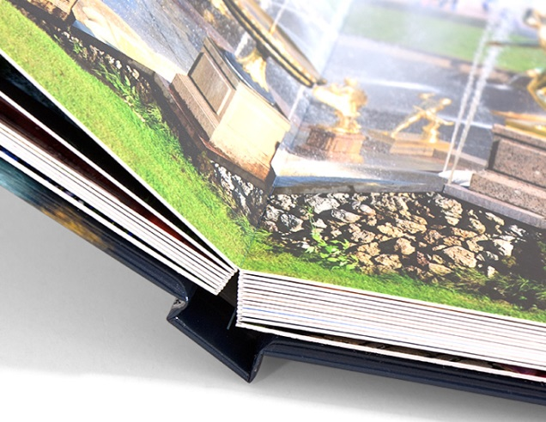
100 | 150 | К | 208 | 154 | 262 | 190 | 200 | 143 | 252 | 180 | 6
150 | 100 | А | 308 | 104 | 362 | 140 | 300 | 93 | 352 | 130 | 6
150 | 150 |  | 308 | 154 | 362 | 190 | 300 | 143 | 352 | 180 | 6
150 | 200 | К | 308 | 204 | 362 | 240 | 300 | 193 | 352 | 230 | 6
200 | 150 | А | 408 | 154 | 462 | 190 | 400 | 143 | 452 | 180 | 6
200 | 200 |  | 408 | 204 | 462 | 240 | 400 | 193 | 452 | 230 | 6
200 | 280 | К | 408 | 284 | 462 | 320 | 400 | 273 | 452 | 310 | 6
280 | 200 | А | 568 | 204 | 622 | 240 | 560 | 193 | 612 | 230 | 6
280 | 280 |  | 568 | 284 | 622 | 320 | 560 | 273 | 612 | 310 | 6
300 | 300 |  | 608 | 304 | 662 | 340 | 600 | 293 | 652 | 330 | 6

